상품제안서
베이직 가죽필통 | 상품코드: S04669

 |  |  |  |  |  |  | 02-713-8555 | www.synergygift.co.kr
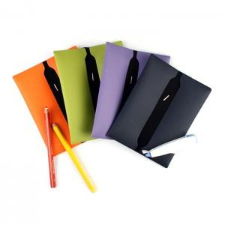

【상세/제작정보】 | 최소수량 100개이하 인쇄시 100원이 추가됩니다. 불박인쇄시 동판비 30,000원이 추가됩니다 [독도]베이직 가죽필통은 다양한 색상과 가죽느낌의 원단을 사용해 고급스럽고 컬러풀한 매력을 살린 제품으로, 고무밴딩을 이용해 많은 필기구의 수납이 가능한 실용적인 제품입니다

【인쇄/포장옵션】 | 불박 / 포장지포장

【공급단가】 | 수량 | 150~ | 500~ | 1,000~ | 2,000~ | 3,000~
*VAT별도 | 단가 | 3,110원 | 2,990원 | 2,880원 | 2,760원 | 2,690원

【상품 URL】 | https://www.synergygift.co.kr:443/src/goods_detail.php?gdno=3340

